TDSheet
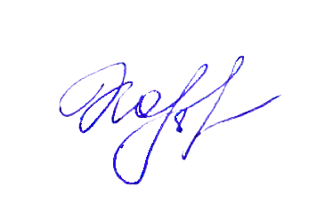
Согласовано: |  |  |  |  |  |  | Утверждаю директор
 |  |  |  |  |  |  | ООО "Комбинат общественного питания"
 |  |  |  |  |  |  | __________О.Ю.Козырева
 |  |  |  |  |  |  |  | 25.05.2025
 | Полевской ШУ 5-11кл Завтрак 135 р

№ рецептуры | Наименование блюда |  | Выход г | Белки г | Жиры г | Углево- ды г |  | ЭЦ ккал
 | Завтрак
235,05 | Каша рисовая молочная жидкая с маслом сливочным |  | 250 | 11.19 | 13 | 37.61 |  | 312.2
1 141,09 | Печенье детское |  | 60 | 4.5 | 6 | 21 |  | 156
1 188 | Чай с сахаром |  | 200 |  |  | 16 |  | 63.8
894,01 | Хлеб пшеничный. |  | 40 | 3.24 |  | 19.52 |  | 96.8
 |  | Итого за Завтрак | 550 | 18.93 | 19 | 94.13 |  | 628.8
 |  | Итого за день | 550 | 18.93 | 19 | 94.13 |  | 628.8

Согласовано: |  |  |  |  |  |  | Утверждаю директор
 |  |  |  |  |  |  | ООО "Комбинат общественного питания"
 |  |  |  |  |  |  | __________О.Ю.Козырева
 |  |  |  |  |  |  |  | 26.05.2025
 | Полевской ШУ 5-11кл Завтрак 135 р

№ рецептуры | Наименование блюда |  | Выход г | Белки г | Жиры г | Углево- ды г |  | ЭЦ ккал
 | Завтрак
823 | Каша гречневая молочная с маслом сливочным |  | 250 | 9 | 10 | 39.22 |  | 282.88
1 188 | Чай с сахаром |  | 200 |  |  | 16 |  | 63.8
677,01 | Плюшка Московская |  | 80 | 9.36 | 9 | 25.22 |  | 219.32
894,01 | Хлеб пшеничный |  | 20 | 1.62 |  | 9.76 |  | 48.4
 |  | Итого за Завтрак | 550 | 19.98 | 19 | 90.2 |  | 614.4
 |  | Итого за день | 550 | 19.98 | 19 | 90.2 |  | 614.4

